Tổng hợp thống kê
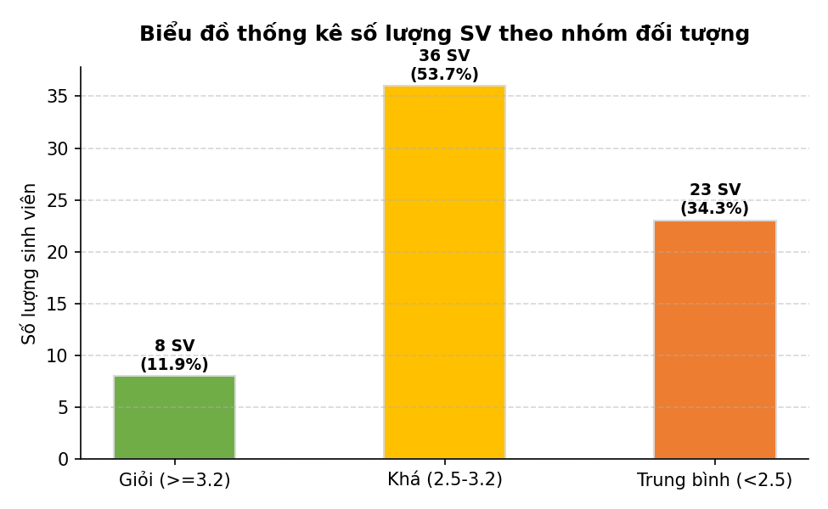
BÁO CÁO THỐNG KÊ CHẤT LƯỢNG LỚP HỌC K58KTP

Nhóm đối tượng | Tiêu chí phân loại | Số lượng SV | Tỷ lệ phần trăm
Giỏi | GPA >= 3.2 | 8 | 11.9%
Khá | 2.5 <= GPA < 3.2 | 36 | 53.7%
Trung bình | GPA < 2.5 | 23 | 34.3%
Tổng cộng lớp học | - | 67 | 100.0%

